TDSheet
Структура расходов денежных средств

Период: Январь 2021 г. - Июнь 2021 г.
Отбор: Учреждение = Дума Артемовского городского округа

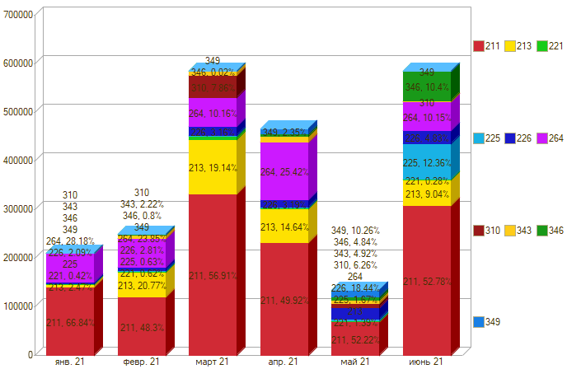

Период \ КЭК | 211, Заработная плата | 213, Начисления на выплаты по оплате труда | 221, Услуги связи | 225, Работы, услуги по содержанию имущества | 226, Прочие работы, услуги | 264, Пенсии, пособия, выплачиваемые работодателями, нанимателями бывшим работникам | 310, Увеличение стоимости основных средств | 343, Увеличение стоимости горюче-смазочных материалов | 346, Увеличение стоимости прочих материальных запасов | 349, Увеличение стоимости прочих материальных запасов однократного применения | ИТОГО

янв. 21 | 140,695.88 | 5,193.40 | 887.26 |  | 4,400.00 | 59,329.93 |  |  |  |  | 210,506.47
февр. 21 | 120,170.67 | 51,672.54 | 1,538.80 | 1,557.84 | 5,000.00 | 59,329.93 |  | 5,520.00 | 1,995.00 |  | 246,784.78
март 21 | 332,429.40 | 111,816.24 | 5,808.50 | 1,931.92 | 16,450.00 | 59,329.93 | 45,900.00 | 8,334.00 | 131.00 |  | 582,130.99
апр. 21 | 232,981.61 | 68,334.22 | 1,774.84 | 2,354.32 | 14,900.00 | 118,659.86 |  | 11,304.00 | 5,420.00 | 10,980.00 | 466,708.85
май 21 | 70,000.00 |  | 1,862.99 | 2,236.96 | 24,720.00 |  | 8,394.00 | 6,594.00 | 6,486.59 | 13,750.00 | 134,044.54
июнь 21 | 308,541.99 | 52,857.89 | 1,651.08 | 72,274.56 | 28,218.00 | 59,329.93 |  | 942.00 | 60,802.28 |  | 584,617.73
Итого | 1,204,819.55 | 289,874.29 | 13,523.47 | 80,355.60 | 93,688.00 | 355,979.58 | 54,294.00 | 32,694.00 | 74,834.87 | 24,730.00 | 2,224,793.36

